Sheet1
MH lúc đầu
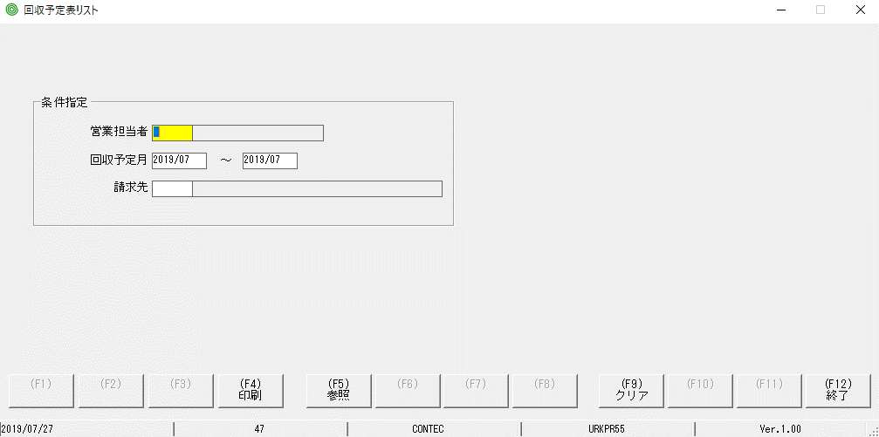

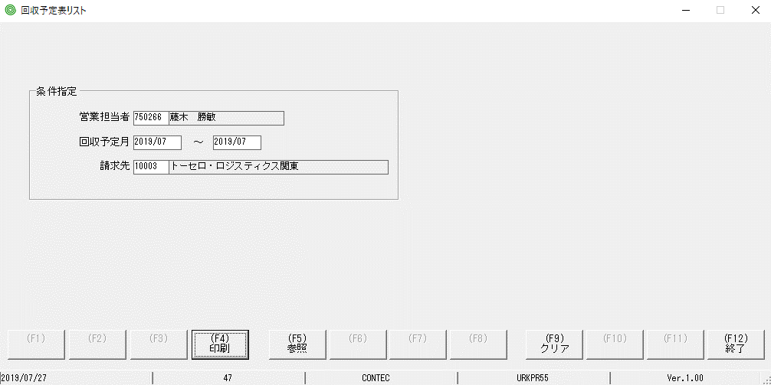

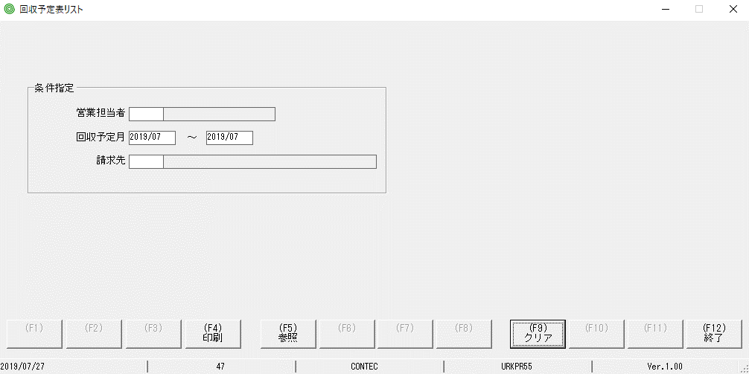

focus màu vàng và con trỏ đã bị mất so với MH ban đầu

Sheet2
bấm Hotkey F5 | bấm nút F5
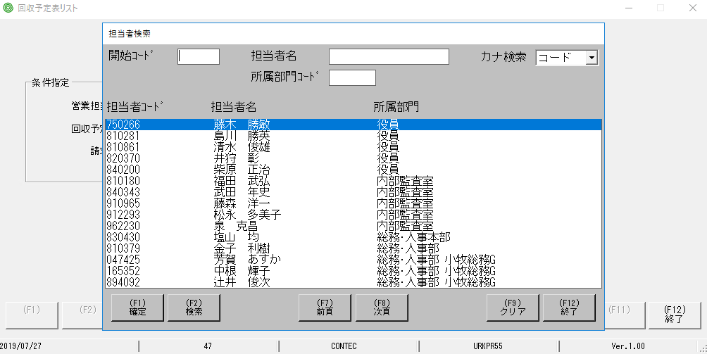

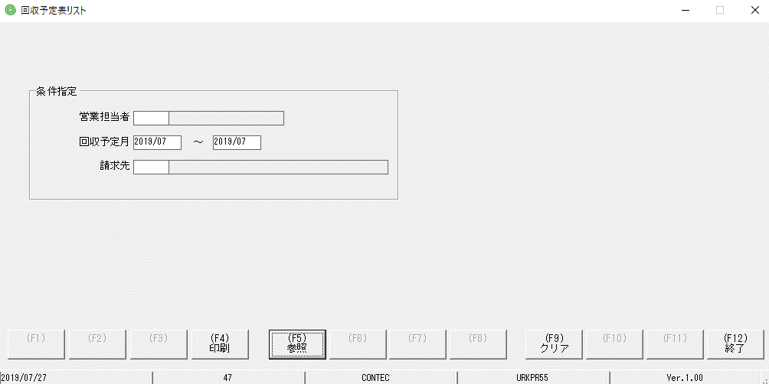

focus màu vàng và con trỏ đã bị mất so với MH ban đầu

